CHUVAS
ENTENDENDO O CLIMA
Analisar o clima é fundamental para entender por quanto tempo seu sistema poderá ser utilizado de forma
intensiva. Como a proposta desse treinamento é para que você aproveite o máximo possível o período
do verão/chuvas, essa etapa vai direcionar todo o potencial do seu projeto. Quanto menos tempo disponível
para intensificar, mais vocêterá que produzir, para garantir alta produção em curto espaço de tempo.

Mês | C° min | C° Máx | mm |  | Resultado
Jan |  |  |  | >
Fev |  |  |  | >
Mar |  |  |  | >
Abr |  |  |  | >
Mai |  |  |  | >
Jun |  |  |  | >
Jul |  |  |  | >
Ago |  |  |  | >
Set |  |  |  | >
Out |  |  |  | >
Nov |  |  |  | >
Dez |  |  |  | >
Total |  |  | 0

Para propriedades que possuem inverno mais rigoroso, a planilha não está considerando o período
de inverno como um período disponível para acúmulo de forragem. Caso você faça sobresemeadura
de plantas de inverno, seu período de uso poderá ser maior. No entanto, o foco ainda é no verão.
Período de acúmulo de forragem
Jan
Fev
Mar
Abr
Mai
Jun
Jul
Ago
Set
Out
Nov
Dez

Dias disponíveis para intensificação: |  |  |  | de 0 a 0 dias disponíveis.
Lotação aproximada LIMITE: |  |  |  | de 0 a 0 U.A/ha na época das chuvas.

Dimensionamento de água
PLANILHA PARA DIMENSIONAMENTO DO SISTEMA DE ÁGUA
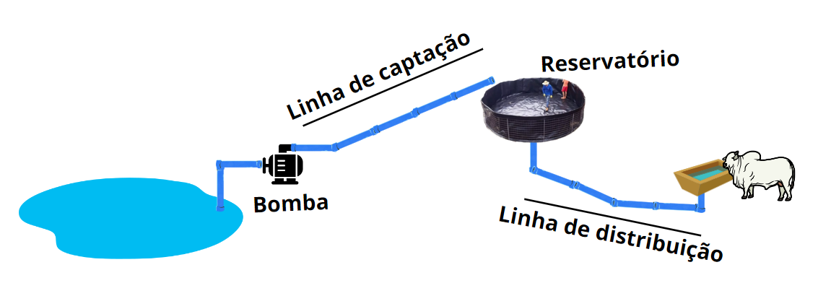
INFORMAÇÕES DO SISTEMA
Qnt. Cabeças
Tempo de bombeamento (horas)
Dias p/ manutenção
Potência bomba (cv) | #DIV/0!
Tamanho reservatório (L) | 0 litros

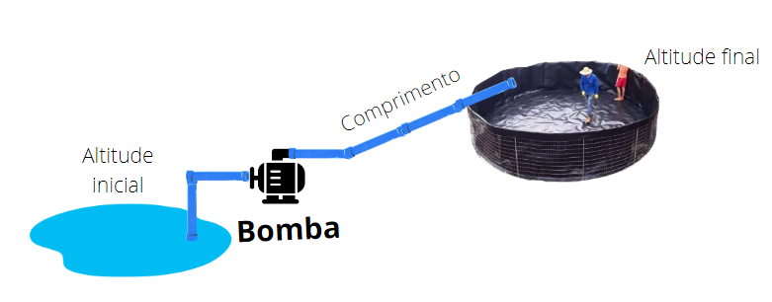
LINHA DE CAPTAÇÃO
Altitude Inicial (m) |  | Pode diminuir o diâmetro
Altitude reservatório (m)
Dif. Nível (m) | 0
Comprimento (m)
Diâmetro (mm)
Perda (m) | #DIV/0!
Pressão final (MCA) | #DIV/0!
PN (mínimo) | #DIV/0!
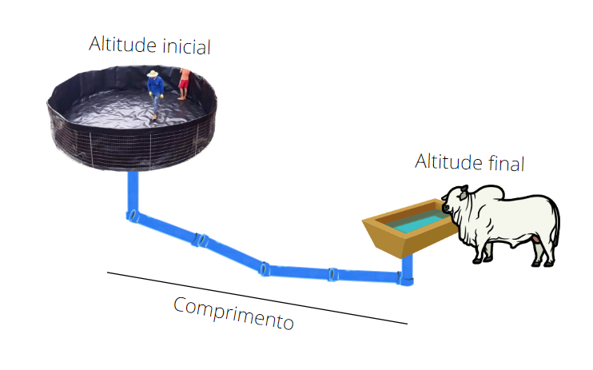
LINHA DE DISTRIBUIÇÃO
Altitude Inicial (m) | 0 | Pode diminuir o diâmetro
Altitude Final (m)
Dif. Nível (m) | 0
Comprimento (m)
Diâmetro (mm)
Perda (m) | #N/A
Pressão final (MCA) | #N/A
PN (mínimo) | #N/A

Tamanho bebedouro (m) | 0
Se beber dos dois lados | 0.0

Formulação de suplemento
ALERTA
 | PLANILHA PARA FORMULAÇÃO DE SUPLEMENTOS PARA BOVINOS A PASTO

SUA PLANILHA PODE ESTAR DESATIVADA E COM ISSO CALCULANDO ERRADO
LEMBRE DE ATIVAR CONFORME A AULA DO "COMECE POR AQUI"

INFORMAÇÕES P/ EXIGÊNCIA |  |  | FORMULAÇÃO DO SUPLEMENTO |  |  |  |  | EXIGÊNCIA x DIETA |  |  |  |  |  |  |  | RESUMO DA DIETA GERAL |  |  |  |  |  |  | OUTRAS INFORMAÇÕES
Peso inicial (kg) |  |  | Ingrediente | % | R$/kg | R$ |  | Descrição | Ideal | Máximo | Dieta | Resultado | % na dieta | % ideal |  | Alimentos | M.O. (Kg) | M.S. (Kg) | % P.V | % da dieta | Consumo total/cab | Consumo total | Descrição | Resultado
Peso final (kg) |  |  |  |  |  | R$- |  | Matéria seca (MS) |  |  | 0.00 kg |  |  |  |  |  |  |  |  |  |  |  | Consumo de supl. diário/cab
Peso médio (kg) |  |  |  |  |  | R$- |  | Extrato etéreo (EE) |  |  | 0.00 kg |  |  |  |  |  |  |  |  |  |  |  | Consumo de supl. diário no lote
GMD (kg/cab/dia) |  |  |  |  |  | R$- |  | FDN |  |  | 0.00 kg |  |  |  |  |  |  |  |  |  |  |  | Consumo de supl. total no período
Raça |  |  |  |  |  | R$- |  | NDT |  |  | 0.00 kg |  |  |  |  |  |  |  |  |  |  |  | Diária do suplemento (R$/cab)
 |  |  |  |  |  | R$- |  | Proteína Bruta (PB) |  |  | 0 g |  |  |  |  |  |  |  |  |  |  |  | Diária total (R$/cab)
Sexo |  |  |  |  |  | R$- |  | Cálcio (Ca) |  |  | 0 g |  |  |  |  |  |  |  |  |  |  |  | Desembolso (R$/cab/mês)
Sistema |  |  |  |  |  | R$- |  | Fósforo (P) |  |  | 0 g |  |  |  |  |  |  |  |  |  |  |  | GMD de equilíbrio
 |  |  |  |  |  | R$- |  | Magnésio (mg) |  |  | 0 g |  |  |  |  |  |  |  |  |  |  |  | GMC de equilíbrio
INFORMAÇÕES DO SISTEMA |  |  |  |  |  | R$- |  | Potássio (K) |  |  | 0 g |  |  |  |  |  |  |  |  |  |  |  | Custo da @ produzia (R$)
Dias de uso |  |  |  |  |  | R$- |  | Sódio (Na) |  |  | 0 g |  |  |  |  |  |  |  |  |  |  |  | Dias para produzir 1@
R$/@ venda |  |  |  |  |  | R$- |  | Enxofre (S) |  |  | 0 g |  |  |  |  |  |  |  |  |  |  |  | R$ produzidos/cab/dia | R$ 0.00
Forragem |  |  |  |  |  | R$- |  | Cobalto (Co) |  |  | 0 mg |  |  |  |  |  |  |  |  |  |  |  | Margem de produção/cab/dia
Cons. Supl. (%P.V) |  |  |  |  |  | R$- |  | Cobre (Cu) |  |  | 0 mg |  |  |  |  |  |  |  |  |  |  |  | Margem R$/cab/mês
n° de animais (cab) |  |  |  |  |  | R$- |  | Manganês (Mn) |  |  | 0 mg |  |  |  |  |  |  |  |  |  |  |  | *Esses resultados serão alcançados somente se todos os números preenchidos na planilha acontecerem na vida real.
Diária s/ supl. (R$/cab) |  |  | Total | 0.0% |  | R$- |  | Selênio (Se) |  |  | 0 mg |  |  |  |  | Total | 0.0 kg | 0.0 kg | 0.00% | 0% | 00 kg | 00 kg
 |  |  |  |  |  |  |  | Zinco (Zn) |  |  | 0 mg |  |  |  |  | *% de concentrado na dieta 0%.
 |  |  | R$/kg mão de obra |  | R$/kg final | R$ - |  | Ureia |  |  | 0.0 g |  |  |  |  | **Para que o GMD seja alcançado, você tem que garantir que seu animal tenha acesso a essa quantidade de forragem e suplemento diariamente.
 |  |  |  |  |  |  |  |  |  |  |  |  |  |  |  | ***As estimativas de consumo foram feitas em cima do peso médio, podendo ter variação de acordo com o desempenho.
 |  |  |  |  |  |  |  | Acréscimo de consumo de MS |  | 0%

BIBLIOTECA DE ALIMENTOS
Forragem | M.S (%) | NDT (% M.S) | PB (% M.S) | Ca (% M.S) | P (% M.S) | PDR (%M.S) | FDN (%M.S) | EE (%M.S) | Mg (%M.S) | Na (%M.S) | K (%M.S) | S (%M.S) | Cu (mg/kg) | Zn (mg/kg) | Fe (mg/kg) | Mn (mg/kg) | I (mg/kg) | Co (mg/kg) | Se (mg/kg)
Capim Andropogon | 25.55% | 53.56% | 4.49% | 0.04% | 0.00% |  | 70.13% | 2.15% | 0.00% | 0.00% | 0.00% | 0.00% | 0.00 | 0.00 |  | 0.00 |  | 0.00
Braquiária Brizantha | 34.09% | 56.68% | 6.91% | 0.31% | 0.11% |  | 63.84% | 1.96% | 0.41% | 0.02% | 1.65% | 0.09% | 3.48 | 26.40 |  | 103.19 |  | 0.07
Marandu | 33.24% | 55.52% | 7.68% | 0.28% | 0.09% |  | 64.15% | 1.95% | 0.10% | 0.02% | 0.72% | 0.03% | 15.00 | 10.00 |  | 56.00 |  | 0.46
Decumbens | 28.49% | 55.33% | 6.74% | 0.40% | 0.10% |  | 66.38% | 1.81% | 0.09% | 0.01% | 0.94% | 0.04% | 3.80 | 28.00 |  | 85.00 |  | 0.28
Humidícola | 28.12% | 56.61% | 7.38% | 0.38% | 0.12% |  | 71.86% | 2.45% | 0.20% | 0.02% | 1.99% | 0.04% | 13.32 | 19.00 |  | 93.82 |  | 0.09
Capim Gordura | 27.72% | 56.68% | 6.92% | 0.24% | 0.07% |  | 72.29% | 1.30% | 0.14% | 0.02% | 0.67% | 0.00% | 0.00 | 0.00 |  | 0.00 |  | 0.00
Capim Massai | 29.48% | 56.20% | 7.99% | 0.00% | 0.00% |  | 70.02% | 2.06% | 0.00% | 0.00% | 0.00% | 0.00% | 0.00 | 0.00 |  | 0.00 |  | 0.00
Capim Mombaça | 27.00% | 59.00% | 12.00% | 0.74% | 0.19% |  | 55.00% | 1.73% | 0.20% | 0.01% | 2.74% | 0.14% | 10.07 | 26.81 |  | 99.99 |  | 0.41
Capim Tifton 85 | 26.96% | 56.23% | 12.91% | 0.54% | 0.50% |  | 48.83% | 2.00% | 0.17% | 0.00% | 1.28% | 0.18% | 10.35 | 32.22 |  | 305.00 |  | 0.00
Milheto | 19.83% | 58.77% | 12.23% | 0.72% | 0.26% |  | 63.62% | 3.06% | 0.00% | 0.00% | 0.00% | 0.00% | 0.00 | 0.00 |  | 0.00 |  | 0.00
Sorgo Forrageiro | 24.11% | 57.90% | 6.84% | 0.13% | 0.13% |  | 63.35% | 3.04% | 0.26% | 0.00% | 0.00% | 0.00% | 0.00 | 0.00 |  | 0.00 |  | 0.00

Concentrados | M.S (% M.S) | NDT (% M.S) | PB (% M.S) | Ca (% M.S) | P (% M.S) | PDR (% M.S) | FDN (% M.S) | EE (% M.S) | Mg (% M.S) | Na (% M.S) | K(% M.S) | S (% M.S) | Cu (mg) | Zn (mg) | Fe (mg) | Mn (mg) | I (mg) | Co (mg) | Se (mg) | R$/kg | R$/NDT | R$/PB
Milho | 87.88% | 86.92% | 8.96% | 0.03% | 0.26% |  | 12.39% | 4.00% | 0.11% | 0.03% | 0.35% | 0.04% | 3.48 | 18.85 |  | 8.80 |  | 0.02 | 0.07
Soja Casca | 90.10% | 73.11% | 12.67% | 0.52% | 0.16% |  | 60.98% | 2.22% | 0.34% | 0.08% | 0.87% | 0.09% | 6.46 | 48.07 |  | 17.55 |  | 5.01
Sorgo Grão | 88.01% | 84.19% | 9.33% | 0.07% | 0.29% |  | 10.58% | 2.91% | 0.19% | 0.03% | 0.73% | 0.03% | 4.87 | 15.50 |  | 17.14 |  | 0.04 | 0.06
Algodão Caroço | 90.66% | 95.62% | 22.94% | 0.27% | 0.74% |  | 41.70% | 20.06% | 0.52% | 0.12% | 0.91% | 0.00%
Algodão Farelo 28%PB | 89.71% | 77.08% | 31.48% | 0.26% | 0.78% |  | 33.26% | 1.99% | 0.54% | 0.04% | 1.27% | 0.22% | 18.79 | 62.42 |  | 23.68 |  | 0.51
Algodão Farelo 38%PB | 89.74% | 75.71% | 39.63% | 0.24% | 0.97% |  | 29.46% | 1.46% |  |  |  |  | 11.19 | 11.80 |  | 33.93
Algodão Torta | 90.48% | 81.88% | 29.72% | 0.28% | 0.58% |  | 45.21% | 9.30%
DDG 18% | 89.28% | 81.09% | 17.93% | 0.04% | 0.67% |  | 42.67% | 8.61%
DDG 30% | 88.56% | 74.09% | 32.27% | 2.25% | 0.34% |  | 52.39% | 5.28%
Soja Farelo | 88.65% | 79.45% | 48.85% | 0.34% | 0.59% |  | 13.10% | 1.93% | 0.29% | 0.06% | 2.02% | 0.26% | 18.96 | 53.79 |  | 35.38 |  | 0.27 | 0.13
Sal comum | 99.00% |  |  |  |  |  |  |  |  | 39.00% |  |  | 1.34 | 9.90 |  | 2.71

Ureia
Mineral/núcleo | M.S (g/kg) | NDT (g/kg) | PB (g/kg) | Ca (g/kg) | P (g/kg) | PDR (g/kg) | FDN (g/kg) | EE (g/kg) | Mg (g/kg) | Na (g/kg) | K (g/kg) | S (g/kg) | Cu (mg/kg) | Zn (mg/kg) | Fe (g/kg) | Mn (mg/kg) | I (mg/kg) | Co (mg/kg) | Se (mg/kg) | NNP (g/kg) | % ureia
Fosbovi boi verde | 100.0% |  |  | 160.000 | 120.000 |  |  |  |  |  |  | 80.000 | 1250.000 | 5000.000 |  | 2500.000 | 0.620 | 12.500 | 25.000
Fortumix +engorda SP | 100.0% |  |  | 180.000 | 29.000 |  |  |  | 10.000 |  |  | 10.000 | 1000.000 | 3000.000 |  | 300.000 | 50.000 | 90.000 | 6.600

Atenção:
- Essa planilha é de uso exclusivo dos alunos do Programa Acelerador de Arrobas, não podendo ser compartilhada ou vendida separadamente.
- Os dados gerados e coletados aqui não garantem resultado, visto que o mesmo depende de diversos outros fatores, como ensinado nas aulas.
- Essa planilha não se responsabiliza por falhas na nutrição, visto que a mesam depende de diversos outros fatores para falhar ou alcançar o sucesso, como ensinado nas aulas.
- Os alimentos inseridos na biblioteca não representam a realidade de todos os locais. Sempre faça análise bromatológica e peça os níveis de garantia.
- Essa planilha é para formulações simples, que tem capim em pastejo como base da dieta.

